基礎設計
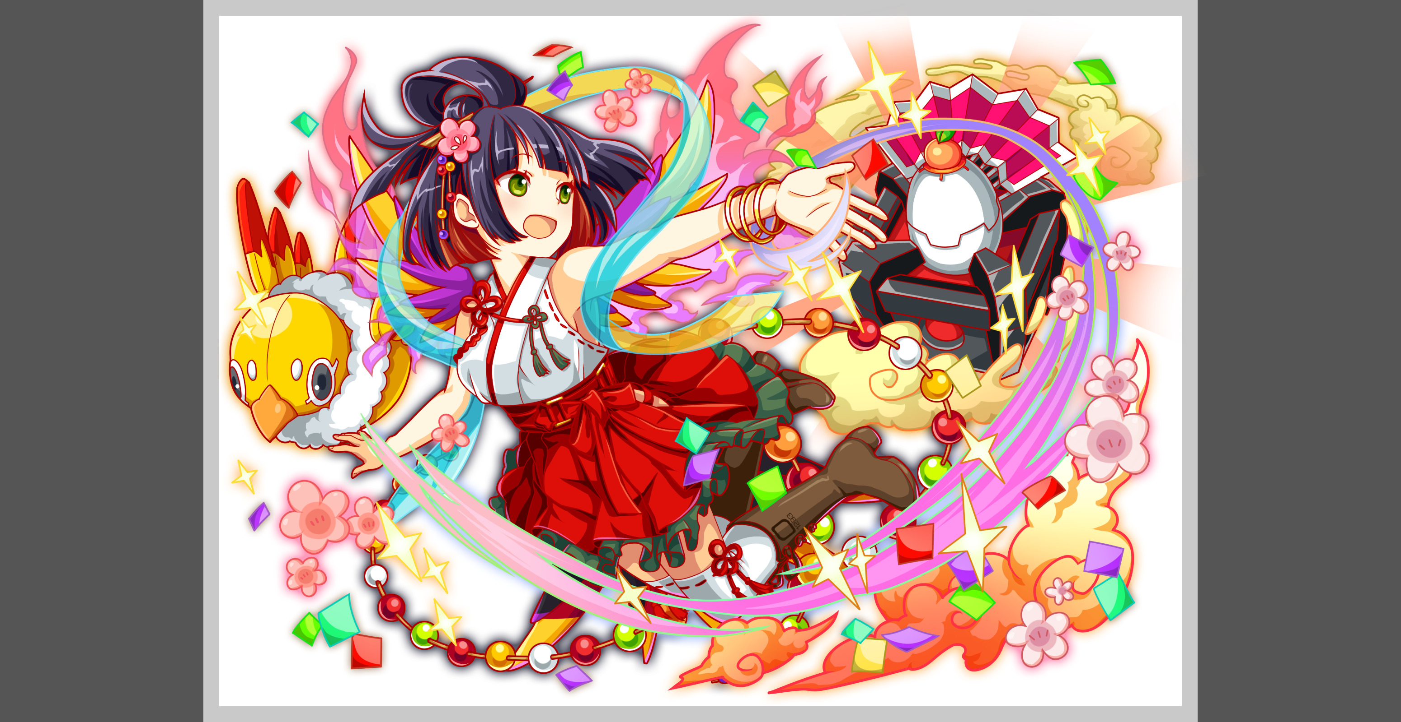
クエスト基礎設計フォーマット
 |  |  |  |  |  |  | ボスユニット画像１ | ボスユニット画像２
 | 認識合わせ |  |  |  |  |  | ボスユニット画像１ | ボスユニット画像２

 |  | クエストの位置づけ（プルダウン選択） |  | ウィザード
 |  | クエストの存在意義 |  | 上級者の遊び場。★６まで育つユニットが手に入る。超上級者はここを周回してバグマのユニットを作る。
 |  | つまり |  | ある程度の難易度を持ちながら、周回のしやすさとのバランスを取りましょう

 | 基本情報

 |  | クエスト名 |  | トトリ襲来！
 |  | クエストカテゴリー | 超ウィザード級 | ー
 |  |  | ウィザード級 | ◯
 |  |  | 超絶級 | ◯
 |  |  | 超級 | ー
 |  |  | 上級 | ー
 |  |  | 中級 | ー
 |  |  | 初級 | ー
 |  | ボスユニット情報 | ユニットID |  |  |  | 対抗ユニット画像１ | 対抗ユニット画像２
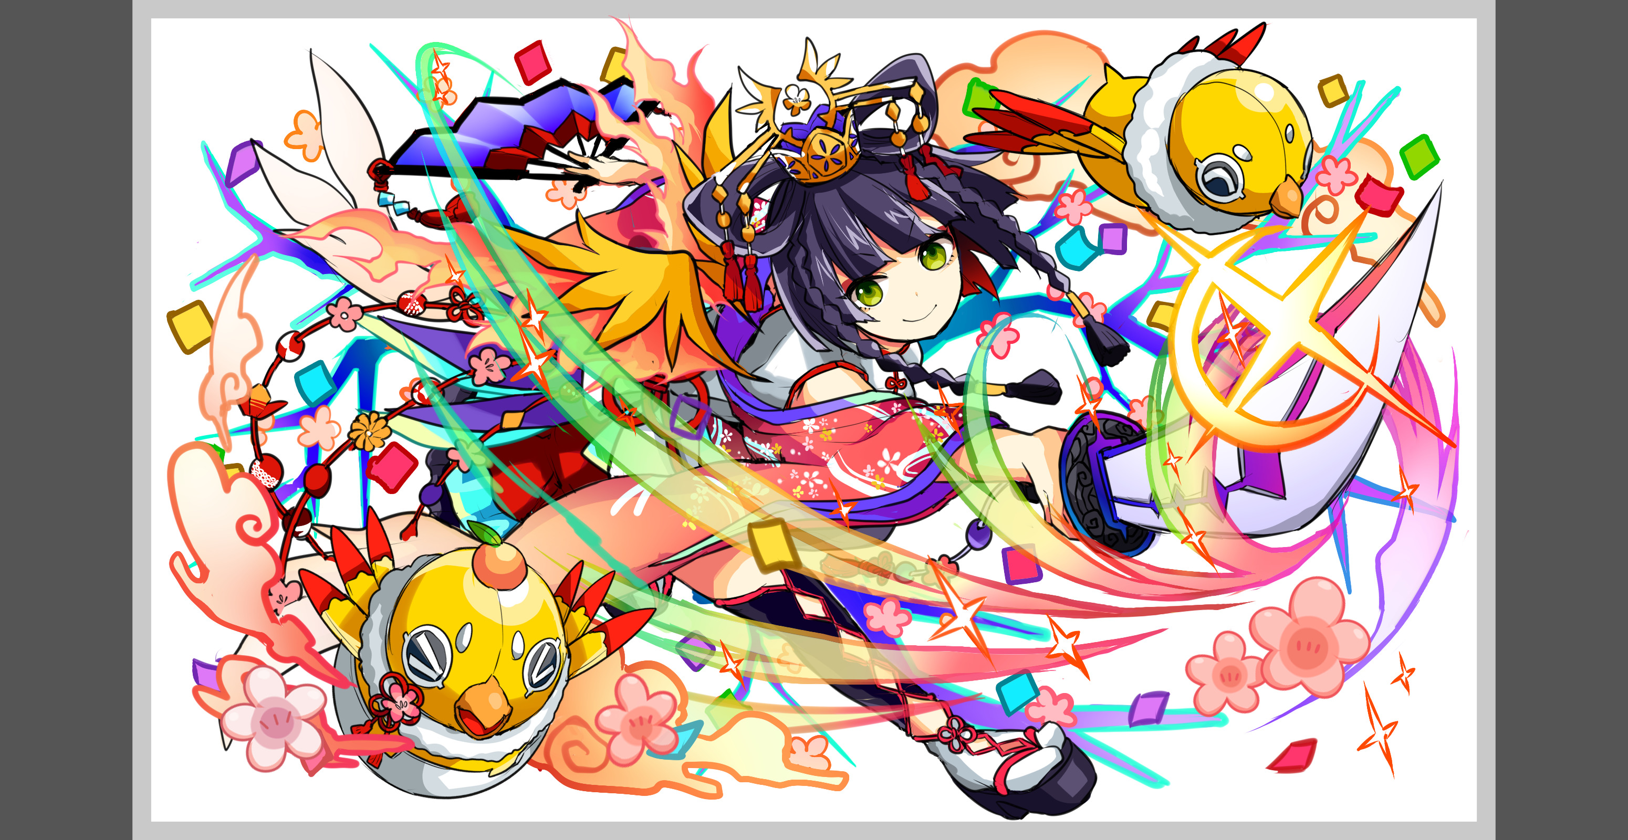
 |  |  | ユニット名 | トトリ |  |  | 対抗ユニット画像１ | 対抗ユニット画像２
 |  |  | 属性（プルダウン選択） | 赤
 |  |  | 種族A（プルダウン選択）
 |  |  | 種族B（プルダウン選択）
 |  |  | タイプ（プルダウン選択）
 |  | 対抗ユニット情報 | ユニットID
 |  |  | ユニット名

 |  | ステージ制限 ※超級は必須 | 制限１
 |  |  | 制限２
 |  | ステージギミック | ギミック１ | 黄色パネルが出現しない
 |  |  | ギミック２
 |  | エネミーギミック | ギミック１ | ボムパネルドロップ
 |  |  | ギミック２
 |  | キラー対象 | キラー１
 |  |  | キラー２
 |  | 対応できるユニット数
 |  | フロア構成（プルダウン選択）
 |  | 背景画像指定 | ※要デザイナー確認
 |  | クエストの位置付け （運営としての目的） | ・新規ユーザー定着 ・世界観を楽しませる ・ギミックチャレンジ ・上位コンテンツ ・エンドコンテンツ ・・・など | ボムパネルドロップ＋4色盤面によるお祭りクエスト。難易度は保ちつつボーナスステージかのような遊びを提供したい。 いままでにないようなブッ快感を提供するクエスト
 |  | クエストの難易度 | ※ウィザード級だけど、 実際の難易度は？ といった項目です。 | ステージ、エネミーギミックにより簡単にみえますがその分ある程度体力と攻撃力を伸ばしうぃざーどの難易度を保つ
 |  | ユーザー体験 | 目的 | 既存のユーザー、新規ユーザーどちらもやってておもしろいクエストにする。 ブッ快感を得れるクエストにし、何回いってもおもしろいようなクエストが望ましい
 |  |  | 要件：優先度最高 | エネミーギミックによるボムパネル出現とステージギミックによる4色盤面によって繋がり体験＋ブッ快感を提供する。 ギミックを考慮し難易度を調整する 特にアビリティは必要ない。対抗ユニットも特にありません。
 |  |  | 要件：優先度高
 |  |  | 要件：優先度中
 |  |  | 要件：優先度低
 |  |  | 特殊要件：特命 特定ユニットを 止めるなど。
 |  | 専用セリフ | ユニット１
 |  |  | ユニット２
 |  |  | ユニット３
 |  | ステージギミック早見表 (2016/7/4更新) ※パーティの組み方に影響を与える戦略要素 |  | ウィルス / スリープ / スキルバインド / カウンター / 全体攻撃 / 連続攻撃 / パネル変換禁止 / 爆風軽減 / 時限式ダメージパネル / お邪魔パネル / パネルプロテクト / 暗闇 / {赤・青・黄・緑・ハート}無効 / {赤・青・黄・緑・ハート}ドロップDOWN / タップ数変更 / チェーン数変更 / {ヒューマン / アニマル / マシン / ドラゴン / ゴッド / unknown}キラー / {ヒューマン / アニマル / マシン / ドラゴン / ゴッド / unknown}限定 /

 |  | クリア報酬

 |  | 補足

 | 活躍させたいユニット＝想定パーティ

 |  | ラベル | ユニットID | ユニット名 | 概要コメント・要件定義時の選定理由など
 |  | SS(Level:99) |  | エンキドゥ | 爆風強化によるシナジー
 |  | S(Level:99) |  | 太宰 | エンハンスとタップ増加
 |  | S(Level:99) |  | フギンムニン | 相手の種族でキラーがのるならフギンムニン 乗らないならフォルネウス アタッカ役
 |  | SSS(Level:99) |  | ユークリッド

 | フロア構成

 |  | フロア１
 |  | ユニットID | ユニット名 | 攻撃力・HP・Speed | 概要・行動パターン
 |  | 1293 | トトリR5 |  | 【開幕】セリフのみ 【1ターン目】永続 確率で黄色以外のボムパネル＆Cパネルドロップ＋逃走 | トトリがお年玉の入ったタマゴを配って回る最中、気づかずに次々タマゴを落として行ってしまうイメージ。 タマゴの代わりにボムパネルやCパネルを降らせる。

 |  | フロア２
 |  | ユニットID | ユニット名 | 攻撃力・HP・Speed | 概要・行動パターン
 |  | 76 | サンダーバードR4 | speed2 | 【開幕】自身にHPの10％ダメージ 【2ターン毎】時限式パネル（黄）を5個生成＋攻撃 | トトリの落としたタマゴが当たってダメージを受け、怒って攻撃してくるイメージ。 黄時限式パネルはボムパネルで壊してもらう。
 |  | 86 | 朱雀R4 | speed2 | 【開幕】自身にHPの10％ダメージ 【HP50％以下】攻撃力UP 【2ターン毎】全体攻撃

 |  | フロア３
 |  | ユニットID | ユニット名 | 攻撃力・HP・Speed | 概要・行動パターン
 |  | 188 | ホルスR4 | speed2 | 【常時】HPが少なくなるほど強くなる全体攻撃 【八咫烏死亡時】自身に50％ダメージ＋行動頻度UP | ホルスをスキルなど使い一気に倒してから八咫烏を倒すと楽になる想定。
 |  | 403 | 八咫烏R4 | speed2 | 【2ターン毎】カウンターキラー 【HP50％以下】3ターンCパネル生成延長 【ホルス死亡時】攻撃力UP

 |  | フロア４
 |  | ユニットID | ユニット名 | 攻撃力・HP・Speed | 概要・行動パターン
 |  | 1293 | トトリR5（1ゲージ目） | speed2 | 【常時】2連続攻撃 【2ターン毎】ランダムに威力の変わる全体攻撃 【HP50％以下】ランダムな種類のパネル生成（変換後のパネルがランダムに変わる）＋行動頻度UP ※freq_turnの重複発動しないという仕様を利用するため行動頻度UPを追加 | ランダムパネル変換はおみくじのようなイメージで様々なパネルに変換する。 （お邪魔、ダメージ、時限式、ボム、C、SC、カラーブレイク） 変換する個数もパネルによって変更。 ダメージパネルの場合は全て割っても十分堪えられる程度にする。 威力の変わる全体攻撃は最高威力で受け続けても、ギリギリクリア可能な程度にする。 時限式プロテクトドロップはボムによる爆風で対応可能なレベルに設定。
 |  | 1294 | トトリR6（2ゲージ目） | speed2 | 【開幕】黄以外の時限式パネルドロップ＋時限式パネルをプロテクトドロップ 【HP70％以下】ランダムな種類のパネル生成（変換後のパネルがランダムに変わる）＋行動頻度UP ※freq_turnの重複発動しないという仕様を利用するため行動頻度UPを追加 【常時】単体1ターンスキルバインド＋単体攻撃 【2ターン毎】ランダムに威力の変わる全体攻撃
 |  | 1294 | トトリR6（3ゲージ目） | speed2 | 【HP70％以下】ランダムな種類のパネル生成（変換後のパネルがランダムに変わる）＋行動頻度UP ※freq_turnの重複発動しないという仕様を利用するため行動頻度UPを追加 【常時】黄時限式5個生成＋単体攻撃 【開幕】3ターン50％ダメージ軽減 【2ターン毎】ランダムに威力の変わる全体攻撃

